상품제안서
마크원 도킹형 미니 보조배터리 4500mAh | 상품코드: S29210

 |  |  |  |  |  |  | 02-713-8555 | www.synergygift.co.kr
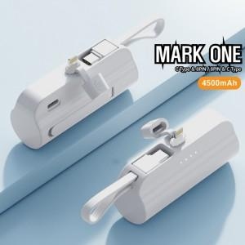 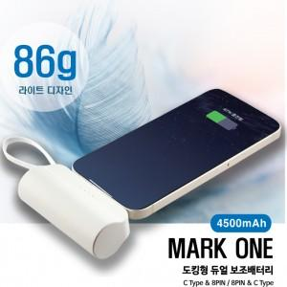

【상세/제작정보】

【인쇄/포장옵션】 | 레이저, 풀칼라 / 포장지포장

【공급단가】 | 수량 | 100~ | 300~ | 500~ | 1,000~ | 3,000~
*VAT별도 | 도킹C+케이블8 | 6,340원 | 6,110원 | 5,870원 | 5,640원 | 5,490원
 | 도킹8+케이블C | 6,340원 | 6,110원 | 5,870원 | 5,640원 | 5,490원

【상품 URL】 | https://www.synergygift.co.kr:443/src/goods_detail.php?gdno=29210

